Libro banco operativa
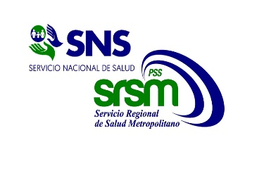
Servicio Nacional de Salud

Servicio Regional de Salud Metropolitano
CIUDAD SANITARIA DR. LUIS E. AYBAR
CENTRO DE EDUCACION MEDICA DE AMISTAD DOMINICO JAPONESA
RD$

Libro Banco
Banco de Reservas
Del 1ro. al 30 de Noviembre del 2025

 | Cuenta Bancaria No: |  |  | 100-01-030-009400-0
 |  |  |  | Balance Inicial: |  | 95.35
 | Fecha | Dep./ No. Ck/Transf. (Referencia) | Descripcion | Debito | Credito | Balance
 | 2025-11-26 | 452810110002.00 | cargos bancarios de cancelacion | 0.00 | 95.35 | 0.00
 |  |  |  |  |  | 0.00
 |  |  |  |  |  | 0.00
 |  |  |  |  |  | 0.00
 |  |  |  |  |  | 0.00
 |  |  |  |  |  | 0.00
 |  |  |  |  |  | 0.00
 |  |  |  |  |  | 0.00
 |  |  |  |  |  | 0.00
 |  |  |  |  |  | 0.00
 |  |  |  |  |  | 0.00
 |  |  |  |  |  | 0.00
 |  |  |  |  |  | 0.00
 |  |  |  |  |  | 0.00
 |  |  |  |  |  | 0.00
 |  |  |  |  |  | 0.00
 |  |  |  |  |  | 0.00
 |  |  |  |  |  | 0.00
 |  |  |  |  |  | 0.00
 |  |  |  |  |  | 0.00
 |  |  |  |  |  | 0.00
 |  |  |  |  |  | 0.00
 |  |  | Totales | 0.00 | 95.35 | 0.00

 | Licda. Ana Gómez Torres Lic. Ramón V. Feliz Olivero Dra. Glendis Ozuna Feliciano
 | Contadora Enc. Administrativo y Financiero Directora General

